정기점검보고서
[별표6]
완속충전시설 사업수행기관 정기점검 항목
GS커넥트 EV충전기 정기점검 결과보고서

 | 점검 일자 | 2023.03.14 |  |  |  | 점검자 | 김창원
 | 주변 온도 | 19.0°C |  |  |  | 주변 습도 | 28%
 | 기본정보확인 (https://www.ev.or.kr/portal, 제공된 Data)
 | 충전소 이름 : 칠곡1차한라하우젠트(60266) |  |  |  |  | 충전 사업자 : GS커넥트
 | 충전기 제조사 : 에바 |  |  |  |  | 충전기 총수량 : 5 대
 | 충전소 좌표확인 : 35.948018,128.565516 |  |  |  |  | - 사용가능 충전기 수량 : 5
 | 충전소 주소 : 대구광역시 북구 학남로 10 |  |  |  |  | - 사용중 충전기 수량 :
 | 충전기 (번호별) 위치 : 101동 ~ 102동 사이 지하1층 |  |  |  |  | - 사용불가 충전기 수량 및 번호 :

 | 충전기 전압 | 380 V | 충전기 용량 | 7 Kw |  | - 상태미확인 충전기 수량 및 번호 :
 | 충전기 설치 유형 : |  | 스탠트형 / | 벽걸이형 / | 이동형 / | 기타 | ( ) | 충전기
 | "상태미확인"현장 확인결과 : 화면/터치/통신/카드/충전/차단기/전원/간헐 오류/커넥터/기타

 | 적합성
 | 점검항목 |  | 판정 | 점검항목 |  | 판정 | 점검항목 | 판정
 | 개방 여부 |  | Y | 이정표 설치 여부 |  | N | 전용주차면 표시 | Y
 | 적정공간 확보 |  | Y | 쉽게 접근가능 |  | Y | (완속, 급속) 표시 | Y
 | 무료주차 |  | Y

 | 환경성
 | 점검항목 |  | 판정 | 점검항목 |  | 판정 | 점검항목 | 판정
 | 주위온도 적정성 옥내: -5도 ~ +40도 옥외: -25도 ~ +40도 |  | Y | 미끄럼방지 여부 |  | Y | 침수방지 등 | Y
 | 분진, 가스 등에 안전 |  | Y | 환기 적정성 |  | Y | 진동, 발열체에 안전 | Y
 | 발열대비 개방성 |  | Y | 눈, 비에 안전 |  | Y

 | 편리성
 | 점검항목 |  | 판정 | 점검항목 |  | 판정 | 점검항목 | 판정
 | 홈페이지 연동여부 (WWW.ev.or.kr) |  | Y | 적정 조명 (기준조도: 40lx) |  | 측정값 | 전용주차면 (일반차 추자여부) | Y
 | 충전시설 위치 |  | Y |  |  | 190lx
 | 상태정보 확인 |  | Y
 | 스토퍼, 볼라드 등 |  | Y | CCTV(관리원) |  | N | 차량, 보행자, 통행 안전 | Y
 | 터치스크린 정상여부 |  | Y | 비상정지버튼 |  | Y | 환경부카드 사용가능 | Y
 | 환경부카드 외 결제방식 |  | 앱

 | 제품안전성
 | 점검항목 |  | 판정 | 점검항목 |  | 판정 | 점검항목 | 판정
 | 발청, 누수, 녹발생 없슴 |  | Y | 커넥터균열, 파손없슴 |  | Y | 충전기 변색 없슴 | Y
 | 볼라드 / 스토퍼 고정 |  | Y | 보호잠금장치 정상 |  | Y | 충전기패드 정상고정 | Y

 | 전기안전성
 | 점검항목 |  | 판정 | 점검항목 |  | 판정 | 점검항목 | 판정
 | 시설의 적정성 |  |  | 배선의 적정성 |  |  | 차단기 적정성 | 측정값

 | 빗물 등에 안전 |  | Y | 적합한 케이블 사용 |  | Y | 과전류 차단기 정격 | 4P 50A
 | 사람 접촉에 안전 |  | Y | 금속부문은 접지 |  | Y | 누전 차단기 정격 | 2P 40A
 | 위험표지 여부 |  | Y | 케이블의 손상 없슴 |  | Y | 감도전류/동작시간 | 30mA/ 0.03sec
 | 분전함 LOCKING |  | Y |  |  |  | 전선의 굵기 | 6㎣²
 | 분전함 접지선 |  | Y
 | 계량기 점검 용이 |  | Y
 | 차단기 정상동작 |  | Y | 분전함 결선상태 정상 |  | Y | 케이블 조임상태 정상 | Y
 | 접지공사 적정성 |  |  | 측정값 |  | 절연저항 측정 |  | 측정값

 | 접지저항 값 |  |  | 0.6Ω |  |  |  | 999.9MΩ
 | 접지선의 굵기 |  |  | 6㎣² |  | (직류500V절연저항계)
 | 분전반, 충전기 외함 (2.5㎣² 이상) |  |  | 2.5㎣² |  | 1종 충전기 : 1㏁ 이상
 | 충전 케이블 (0.75㎣² 이상) |  |  | 6㎣² |  | 2종 충전기 : 7㏁ 이상
 |  |  |  |  |  | * 1종 충전기 : 기초절연+충전부 접지
 |  |  |  |  |  | * 2종 충전기 : 기초절연+부가절연

 | 소방안전성
 | 점검항목 |  | 판정 | 점검항목 |  | 판정
 | 소화설비 비치 |  | N | 비상시 신속대비 가능 |  | Y

 | 유지보수
 | 점검항목 |  | 판정 | 점검항목 |  | 판정 | 점검항목 | 판정
 | 고장시 비상연락처 |  | Y | AS센터 연결가능 |  | Y | 고장표시 등 | Y
 | 주위 정리정돈 |  | Y | 불편민원신고센터 연결가능 |  | Y

 | 충전작동(실차)
 | 점검항목 |  | 판정 | 점검항목 |  | 판정 | 점검항목 | 판정
 | 차량 충전 작동 |  | Y | 충전 속도 정상 |  | Y | 비상정지버튼 작동 | Y

 | 충전작동(실차, 데이터연동 확인)
 | 점검항목 |  | 판정 | 점검항목 |  | 판정 | 점검항목 | 판정
 | 데이터 공유 적합성 |  | Y

 | 종합의견
 | 점검표에 의한 발견된 문제점 및 개선 필요한 사항 점검표에 없지만 점검하면서 추가적으로 개선 필요하다고 생각되는 사항

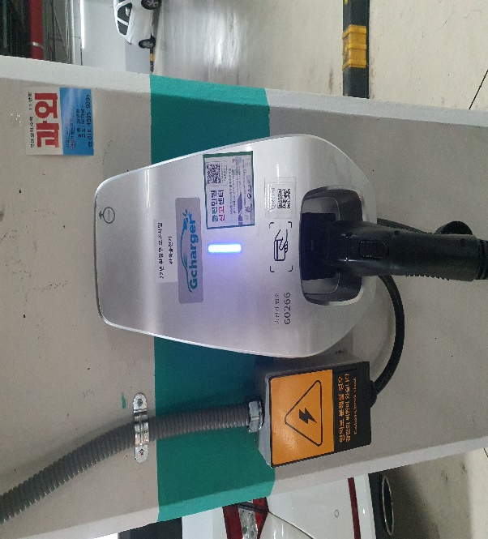
 | 사진자료
 | 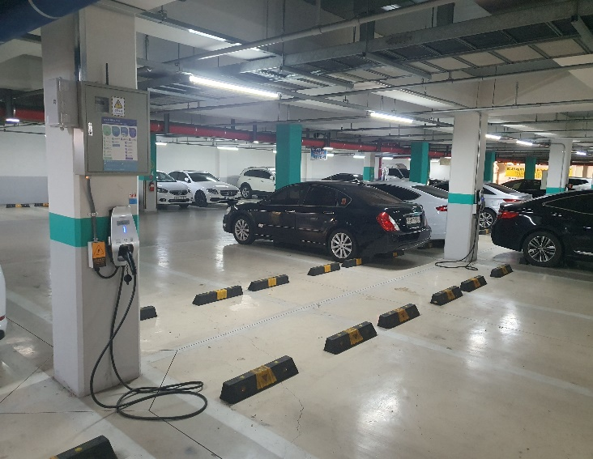

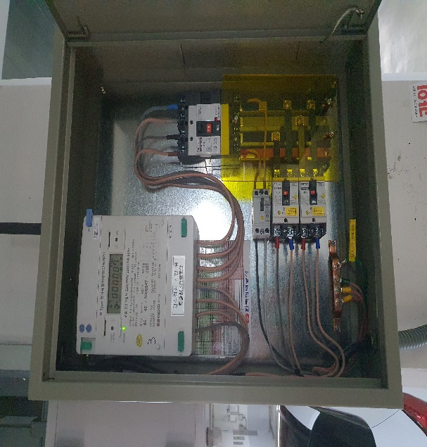
 | 구분 |  | 충전소 전경 (충전기 및 주위 전경) |  |  | 구분 | 충전기
 | 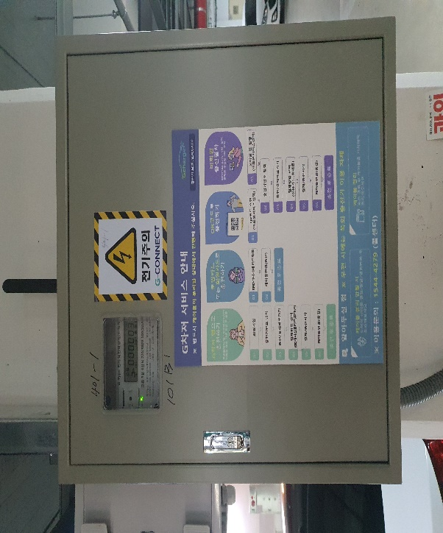

 | 구분 |  | 분전반 외부 |  |  | 구분 | 분전반 내부
 | 

 | 구분 |  | 기타, 볼라드 정상설치 여부 |  |  | 구분 | 기타, 연결볼트 정상 여부

